상품제안서
애니존 4K 30Hz 3포트 멀티허브 ANY-HUB8 | 상품코드: F31901

 |  |  |  |  |  |  | 02-412-0044 | www.easy1.co.kr
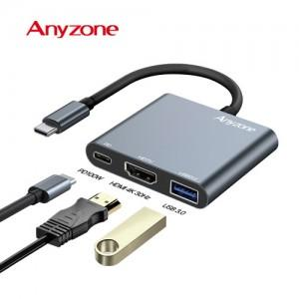

【상세/제작정보】 | 카톤 미만 배송비 : 4.000원 (1box 100개)

【인쇄/포장옵션】 | 실크, 레이저 / 포장지포장

【공급단가】 | 수량 | 50~ | 100~ | 500~ | 1,000~ | 2,000~
*VAT별도 | 단가 | 13,200원 | 12,980원 | 12,650원 | 12,430원 | 12,100원

【상품 URL】 | https://easy1.co.kr:443/src/goods_detail.php?gdno=31901

